Лист1
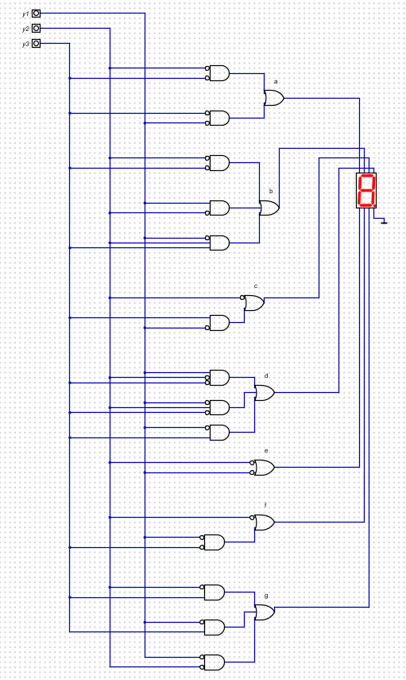
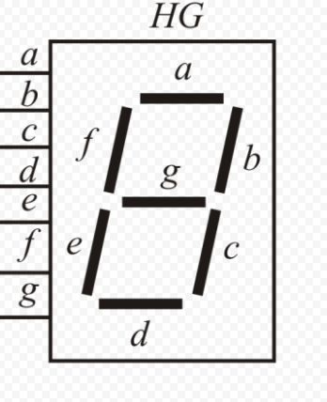

Всего 6 символов, поэтому нам хватит 2^3 вариантов для реализации, тоесть 3 кнопки | Таблица истинности:

 |  | a | b | c | d | e | f | g | y1 | y2 | y3
 | A | 1 | 1 | 1 | 0 | 1 | 1 | 1 | 0 | 0 | 0
 | b | 0 | 0 | 1 | 1 | 1 | 1 | 1 | 0 | 0 | 1
 | C | 1 | 0 | 0 | 1 | 1 | 1 | 0 | 0 | 1 | 0
 | d | 0 | 1 | 1 | 1 | 1 | 0 | 1 | 0 | 1 | 1
 | O | 1 | 1 | 1 | 1 | 1 | 1 | 0 | 1 | 0 | 0
 | H | 0 | 1 | 1 | 0 | 1 | 1 | 1 | 1 | 0 | 1
 | "-------" | 0 | 0 | 0 | 0 | 0 | 0 | 0 | 1 | 1 | 0
 | "-------" | 0 | 0 | 0 | 0 | 0 | 0 | 0 | 1 | 1 | 1
 | Карты Карно для каждого сегмента (a-g)

 | a: | y1 | 0 | 1 |  |  | b: | y1 | 0 | 1 |  | c: | y1 | 0 | 1
 | y2 | y3 |  |  |  |  | y2 | y3 |  |  |  | y2 | y3
 | 0 | 0 | 1 | 1 |  |  | 0 | 0 | 1 | 1 |  | 0 | 0 | 1 | 1

 | 0 | 1 | 0 | 0 |  |  | 0 | 1 | 0 | 1 |  | 0 | 1 | 1 | 1

 | 1 | 1 | 0 | 0 |  |  | 1 | 1 | 1 | 0 |  | 1 | 1 | 1 | 0

 | 1 | 0 | 1 | 0 |  |  | 1 | 0 | 0 | 0 |  | 1 | 0 | 0 | 0

 | d: | y1 | 0 | 1 |  |  | e: | y1 | 0 | 1 |  | f: | y1 | 0 | 1
 | y2 | y3 |  |  |  |  | y2 | y3 |  |  |  | y2 | y3
 | 0 | 0 | 0 | 1 |  |  | 0 | 0 | 1 | 1 |  | 0 | 0 | 1 | 1

 | 0 | 1 | 1 | 0 |  |  | 0 | 1 | 1 | 1 |  | 0 | 1 | 1 | 1

 | 1 | 1 | 1 | 0 |  |  | 1 | 1 | 1 | 0 |  | 1 | 1 | 0 | 0

 | 1 | 0 | 1 | 0 |  |  | 1 | 0 | 1 | 0 |  | 1 | 0 | 1 | 0

 | g: | y1 | 0 | 1
 | y2 | y3
 | 0 | 0 | 1 | 0

 | 0 | 1 | 1 | 1

 | 1 | 1 | 1 | 0

 | 1 | 0 | 0 | 0

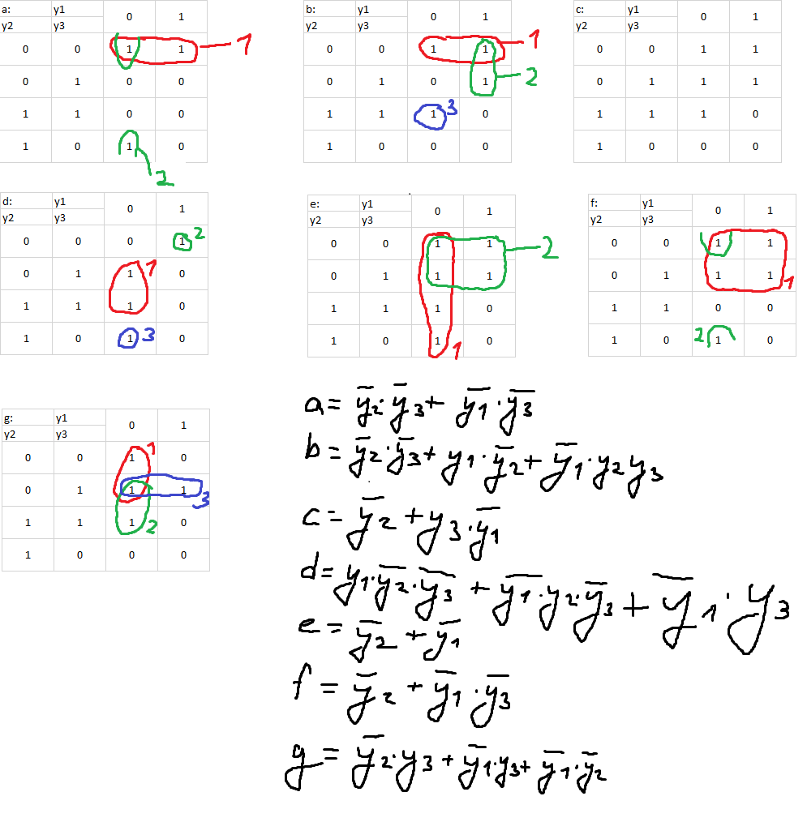

 |  |  |  |  |  |  |  |  |  |  |  |  |  |  |  | Схема в Digital:

